Données
CALCULATEUR PRIMA
 |  |  |  |  |  |  |  | Données de sortie :

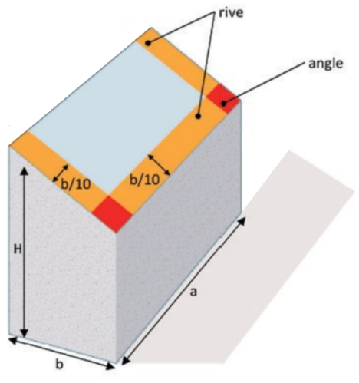
 |  |  |  |  |  |  |  | Charges descendantes (toutes zones) = |  |  | +414Pa
 | Données Régionnales : |  |  |  |  |  |  | Charges ascendantes en zone courante = |  |  | -265Pa
 |  |  |  |  |  |  |  | Charges ascendantes en rives = |  |  | -576Pa
 | Zone de vent : | Zone 1 |  |  |  |  |  | Charges ascendantes en angle = |  |  | -910Pa
 | Coefficient de site : | protégé / normal |  |  |  |  |  | Description d'un rampant :
 | Zone de neige : | A1
 | Altitude | 200 | m ( ≤900m)
 |  |  |  |  |  |  |  | Zone Haute : | 11 | Horizontaux | 5 | Verticaux | Total = 66 modules sur un rampant, soit 26,4kWc | Il vous faut 4 cartons PRIMA pour réaliser ce projet
 | Données du Bâtiment : |  |  |  |  |  |  | Zone Basse : | 11 | Horizontaux | 1 | Vertical

 | Hauteur du bâtiment, H : | 8 | m |  |  |  | 0m | 1,5m |  |  |  |  |  | 18,5m | 20m
 | Longueur du faitage, a : | 20 | m |  |  |  |  | Possible avec 2 short rails | Possible avec 2 short rails |  |  |  |  | Possible avec 2 short rails | 7,83m (faitage)
 | largeur du bâtiment, b (<a) : | 15 | m
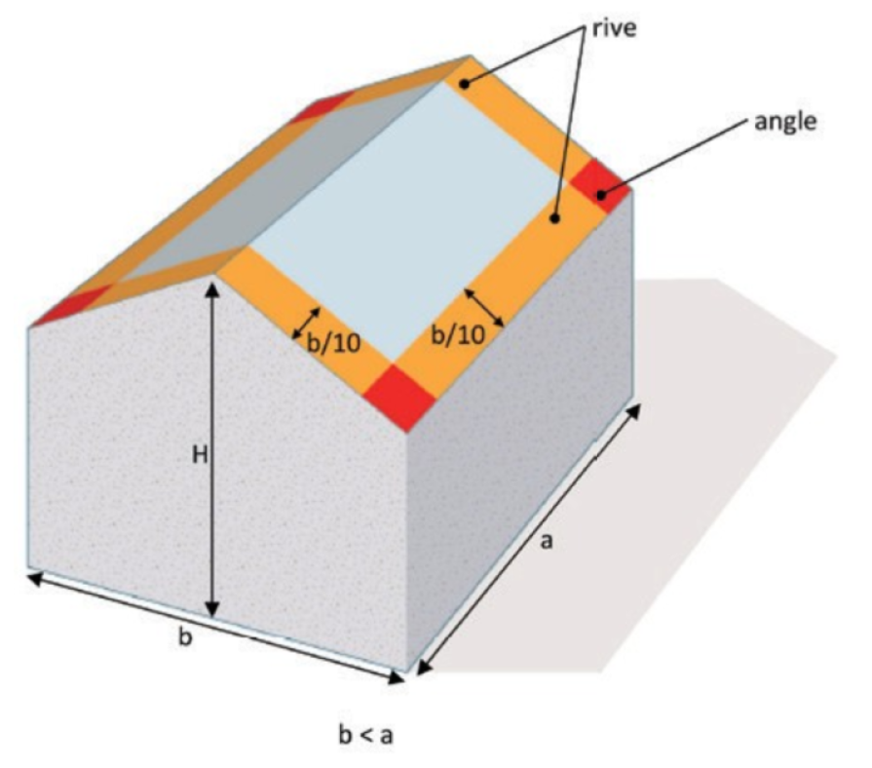
 | Pente du toit : | 30 | % | 16.70 | ° | ( ≤30°)
 | Nombre de rampant : | 2 rampants
 | Entraxe pannes : | 1.4 | m
 | Nb d'appuis du support : | 2 appuis |  |  |  |  |  |  |  |  |  |  |  |  |  | 2 | 9 | nb mod
 | Hauteur d'onde du bac acier : | 39mm |  |  |  |  |  |  |  |  |  |  |  |  |  | 24 | 108 | nb prima
 |  |  |  |  |  |  |  |  |  |  |  |  |  |  |  | Zone Haute
 | Données du module installé :

 | Longueur : | 1780 | mm
 | Largeur : | 1134 | mm
 | Poids : | 20 | kg
 | Type de pose : | Paysage |  |  |  |  |  |  |  |  |  |  |  |  | 1,5m | 2 | 9 | nb mod
 | Puissance : | 400 | Wc |  |  |  |  | Possible avec 2 short rails | Possible avec 2 short rails |  |  |  |  | Possible avec 2 short rails |  | 4 | 18 | nb prima
 | 1 - Système PRIMA fixé sur un profil de couverture en acier à ondes trapézoïdales à partir de 0,75mm, conforme au |  |  |  |  |  |  |  |  |  |  |  |  |  | 0m (basse goutte) | Zone Basse
 | DTU 40.35 et à l'ETN A.22.06706
 | 2 - Procédé photovoltaïque suivant le cahier 3803_V2 (CSTB - Juin 2022)
 | 3 - Limites d'utilisation définies dans la fiche technique PRIMA sous ETN A.22.06706
 | 4 - Vérifier la compatibilité entre le mode de pose et les zones de bridage du module par rapport au système PRIMA |  |  |  |  |  |  |  |  |  |  |  |  |  |  | revA -10/04/2024 par BPT

